リフレッシュトークン更新手順
1.認可URLを作ってアクセスする
 | 自分のクライアントIDを入力すると自動で認可URLが作成されます。

 | 自分のクライアントIDを入力→ | 52220540834-2qmrh47s2kv595v13ka7dqtqjt2ndck0.apps.googleusercontent.com
 | （※クライアンドIDはメモしているものか、mykey.jsonに記載があります。）

 | 認可URL↓
 | https://accounts.google.com/o/oauth2/auth?client_id=52220540834-2qmrh47s2kv595v13ka7dqtqjt2ndck0.apps.googleusercontent.com&redirect_uri=http://localhost& response_type=code& scope=https://www.googleapis.com/auth/youtube.force-ssl& access_type=offline& prompt=consent

2.許可しているアカウントを指定して、アクセスキーコードを取得

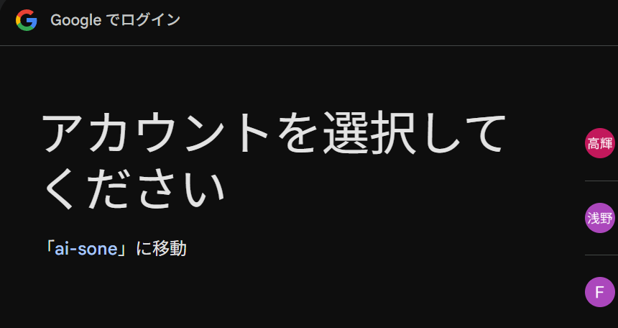

許可しているアカウントを選択

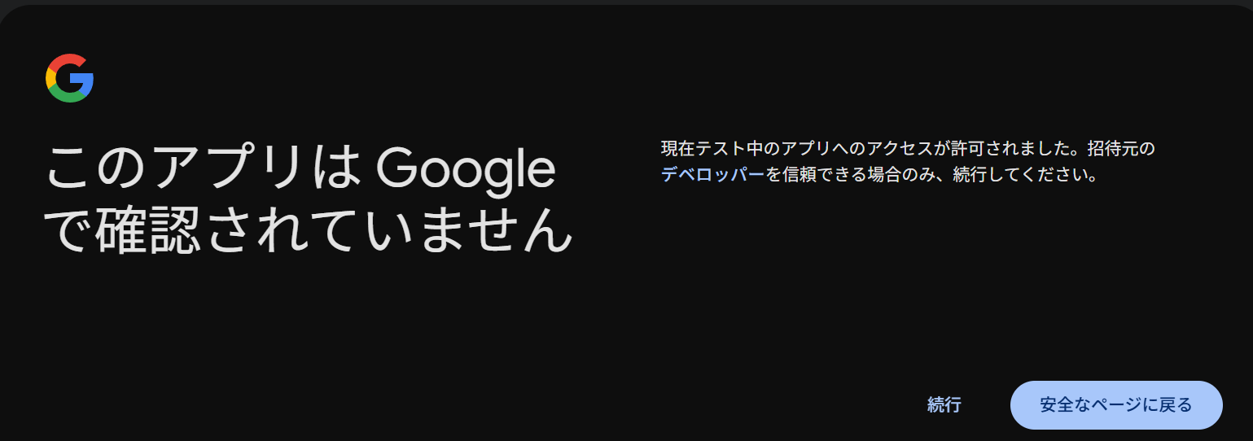

続行をクリック

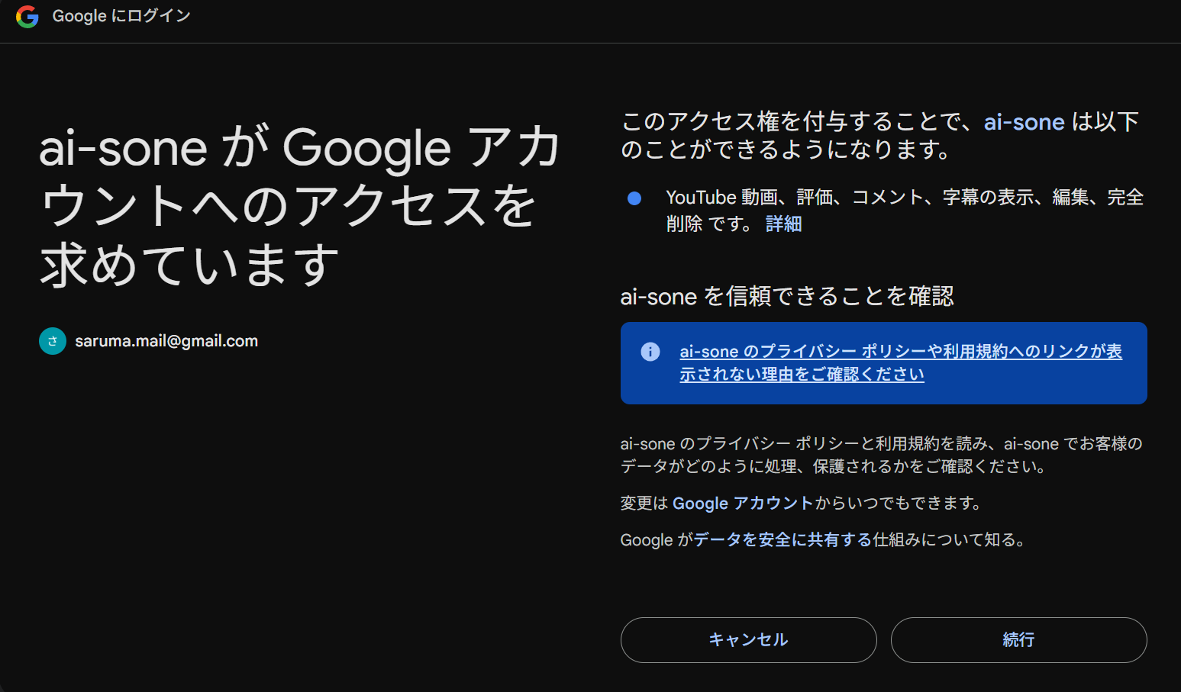

続行をクリック

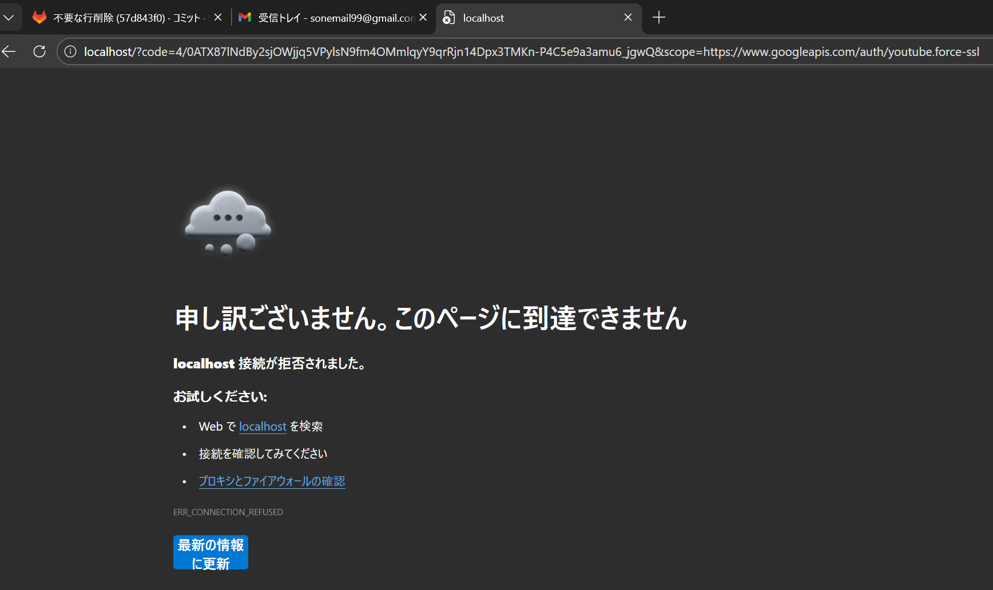
URLに返ってきたコードを使用します。

 | 下記に取得したURLをペーストしてください（セルをダブルクリックするなど、セルの編集モードで記載すること）URLそのままペーストはうまく張り付けできないことも
 | http://localhost/?code=4/0ATX87lPXgQMsyNd5hcMYeNlwFU5igZ77FB8fUD1UVsVA33oWE3gmpg_QTrqA34mQGpc71g&scope=https://www.googleapis.com/auth/youtube.force-ssl

 | アクセスキーコード自動抽出結果：
 | 4/0ATX87lPXgQMsyNd5hcMYeNlwFU5igZ77FB8fUD1UVsVA33oWE3gmpg_QTrqA34mQGpc71g

３.コマンドプロンプトでアクセスキーコードなどの情報を使って、アクセクトークンを取得

 | 【コマンドプロンプト】
 | curl -X POST "https://oauth2.googleapis.com/token" ^
 | --data-urlencode "code=4/0ATX87lPXgQMsyNd5hcMYeNlwFU5igZ77FB8fUD1UVsVA33oWE3gmpg_QTrqA34mQGpc71g" ^ |  | ←上のアクセスキーコード自動抽出結果が自動反映されます
 | --data-urlencode "client_id=52220540834-2qmrh47s2kv595v13ka7dqtqjt2ndck0.apps.googleusercontent.com" ^ |  | ←自分のクライアントIDを使って赤字を書き換えてください
 | --data-urlencode "client_secret=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" ^ |  | ←自分のシークレットコードを使って赤字を書き換えてください ※クライアントIDとセット
 | --data-urlencode "redirect_uri=http://localhost" ^
 | --data-urlencode "grant_type=authorization_code"

 | 上記の情報を書き換えたら、コマンドプロンプトに張り付けて実行してください。

 | ↑アクセストークンとリフレッシュトークンが返却されれば成功

 | C:\ai-script\configにある「youtube_tokens.json」ファイルのaccess_tokenとrefresh_tokenを書き換える。

 | これでリフレッシュトークンの完了！！

